商品信息
COCO Living Space｜包包挂钩神器
来源：COCO_Living_Space_Shopee全量审计_持续更新.xlsx｜工作表：高销量商品｜Excel第5行｜商品ID：19107023362

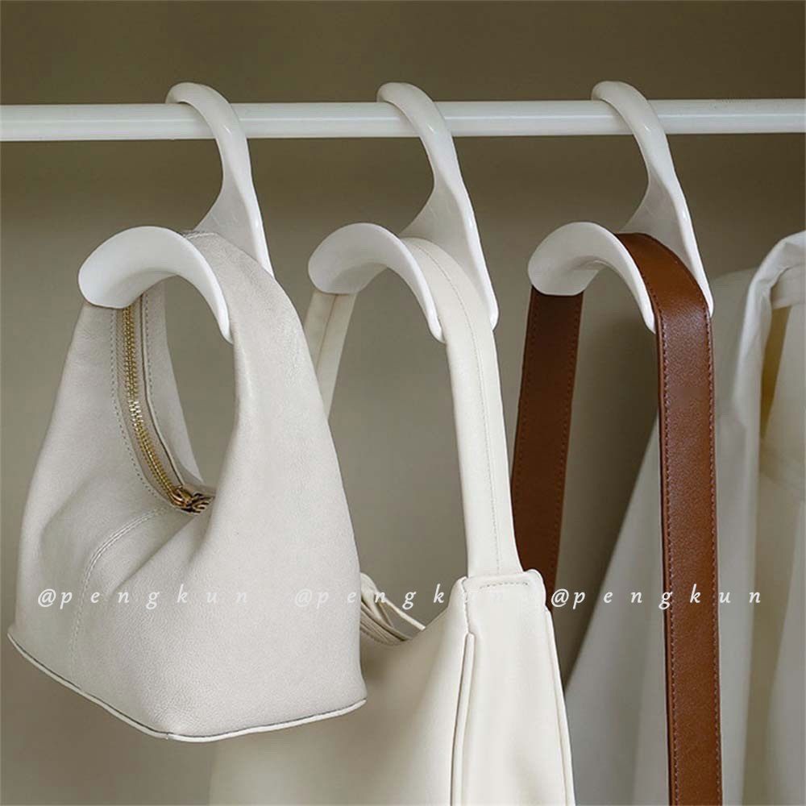
字段 | 内容 | 商品主图
序号 | 1
商品主图 | 见右侧嵌入主图
商品ID | 19107023362
商品中文名称 | 包包挂钩神器
商品标题 | Won't Let Bags Deformed Hooks Arch Bag Storage Hangers Wide Mouth Practical Wardrobe Hanging Korean Style Simple Anti-Crinkle Belt Tie Silk Scarf Hat Rack
Shopee链接 | https://shopee.com.my/Won't-Let-Bags-Deformed-Hooks-Arch-Bag-Storage-Hangers-Wide-Mouth-Practical-Wardrobe-Hanging-Korean-Style-Simple-Anti-Crinkle-Belt-Tie-Silk-Scarf-Hat-Rack-i.115498741.19107023362
近月销量显示 | 97 Sold/Month
近月销量下限 | 97
列表价格显示 | RM2.61
列表最低价(MYR) | 2.61
列表评分 | 4.9
累计总销量显示 | 70k+ Sold
累计总销量下限 | 70,000
是否精确 | FALSE
详情价格显示 | RM2.61
详情价(MYR) | 2.61
详情评分 | 4.9
评论覆盖 | 51
好评主题 | 51
差评/风险主题 | 51
图片来源URL | https://down-my.img.susercontent.com/file/sg-11134201-7rbm2-lmyj9b3tb3uhd3
1688链接 | https://detail.1688.com/offer/751800166976.html?spm=a26352.13672862.offerlist.19.55281e6248JJva&cosite=-&tracelog=p4p&_p_isad=1&clickid=0d5c3b12799d405695acc75cbe17bca2&sessionid=d7aea24c1f2d0d4fd6ac82ae5b87997f
颜色/规格 | 黑/白/灰
长宽高 | 10.5cm/3cm/10.5cm
重量(g)
单个成本 | 0.40
单个运费 | 2.60
国内段总价 | 2.76
国际头程 | 0.46
总成本估算
利润估算
预计毛利率估算
3个成本 | 1.20
3个运费 | 2.60
国内段总价2 | 3.80
国际头程2 | 1.15
总成本估算2
利润估算2
预计毛利率估算2
5个成本 | 2.00
5个运费 | 2.60
国内段总价3 | 4.60
国际头程3 | 1.85
总成本估算3
利润估算3
预计毛利率估算3
8个成本 | 3.20
8个运费 | 2.60
国内段总价4 | 5.80
国际头程4 | 2.77
总成本估算4 | 21.39
利润估算4
预计毛利率估算4

